Sheet1
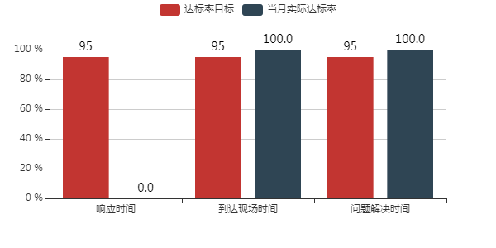
序号 | 客户名称 | 响应时间达标率 | 到达用时达标率 | 问题解决达标率 | 客户满意度
1 | 中山益丰制衣有限公司 | 66%% | 100%% | 100%% | 4
2 | 中山市博爱医院 | 66%% | 100%% | 91%% | 4
3 | 广东皮阿诺科学艺术家居股份有限公司 | 53%% | 100%% | 92%% | 4
4 | 中山市小榄人民医院 | 71%% | 100%% | 100%% | 4
5 | 广东通宇通讯股份有限公司 | 55%% | 100%% | 88%% | 4
6 | 迪爱生合成树脂（中山）有限公司 | 0%% | 50%% | 100%% | 4
7 | 八千代工业（中山）有限公司 | 16%% | 66%% | 83%% | 4
8 | 海亮奥托铜管（广东）有限公司 | 100%% | 100%% | 100%% | 4
9 | 中山市黄圃人民医院 | 40%% | 80%% | 100%% | 4
10 | 天马精密工业(中山)有限公司 | 100%% | 100%% | 100%% | 4
11 | 三井化学复合塑料（中山）有限公司 | 100%% | 100%% | 0%% | 4
12 | 中山日先联亚展示用品有限公司 | 75%% | 100%% | 100%% | 4
13 | 中山市中医院 | 100%% | 100%% | 100%% | 4
14 | 中山市古镇人民医院 | 0%% | 100%% | 100%% | 4
15 | 中山港华燃气有限公司 | 100%% | 100%% | 100%% | 4
16 | 中山雅特生科技有限公司 | 0%% | 0%% | 0%% | 4
17 | 中山市陈星海医院 | 66%% | 100%% | 66%% | 4
18 | 中山市疾病预防控制中心 | 100%% | 100%% | 100%% | 4
19 | 中山华逸格广告有限公司 | 100%% | 100%% | 100%% | 4
20 | 中山升华伟基空调设备有限公司 | 100%% | 100%% | 100%% | 4
21 | 中山瑞科新能源有限公司 | 100%% | 100%% | 100%% | 4
22 | 雅居乐雅生活服务股份有限公司凯茵新城分公司 | 0%% | 100%% | 100%% | 4
23 | 中山市锦涛服装有限公司 | 25%% | 100%% | 100%% | 4
24 | 中山市坦背医院 | 0%% | 100%% | 100%% | 4
25 | 皆利士多层线路版（中山）有限公司 | 44%% | 88%% | 100%% | 4
26 | 中山市集益制衣有限公司 | 100%% | 100%% | 100%% | 4
27 | 中山市万科城房地产有限公司 | 100%% | 100%% | 100%% | 4
28 | 中山崇高玩具制品厂有限公司 | 100%% | 100%% | 100%% | 4
29 | 中山市横栏医院 | 0%% | 66%% | 100%% | 4
30 | 中山市华盛家具制造有限公司 | 100%% | 100%% | 100%% | 4
31 | 中山市越秀地产开发有限公司 | 0%% | 100%% | 100%% | 4
32 | 中山市民森物业管理有限公司 | 100%% | 100%% | 100%% | 4
33 | 中山市纬通报关有限公司 | 100%% | 100%% | 50%% | 4
34 | 中山市霞湖世家服饰有限公司 | 100%% | 100%% | 100%% | 4
35 | 中山市东升医院 | 0%% | 0%% | 100%% | 4
36 | 中山市横栏镇新辉服装印花厂 | 100%% | 100%% | 100%% | 4
37 | 广东理丹电子科技股份有限公司 | 100%% | 100%% | 100%% | 4

